PROF.


PROFORMA DE CONVERSIÓN FISE GNV

DATOS DEL TALLER FECHA________
Nombre del taller: | CARRIGAS PERU E.I.R.L. |  |  | RUC: | 20609224941
Dirección del taller: | AV. HUANCARAY MZA. I LOTE. 15 URB. SANTA CRUZ - SANTA ANITA |  |  | Teléfono: | 971065262
DATOS SOLICITANTE Y DEL VEHÍCULO (datos de la tarjeta de propiedad)
Nombre del solicitante: | VASQUEZ VILLARREAL ALEX ANTONIO |  |  |  | DNI / CE: | 73514426
Dirección del solicitante: | JR QUILCA 571 TDA 108 |  |  |  | Teléfono: | 931580291
Marca y Modelo: | JETOUR X50 | Año: | 2027 | Placa: | CYB612 | Color: | GRIS
Combustible actual: | GASOLINA |  |  | Cilindrada: | 1.499 | Categoría: | M1
PROFORMA DE CONVERSIÓN
Cantidad de Cilindros GNV: |  | Fecha Fabricación Cilindro: |  |  |  | Ubicación de cilindro:
2 |  |  |  |  |  | MALETERA
Kit GNV/Marca: 5TA | TOMASETTO ACHILLE | Capacidad Cilindro GNV: |  | 2+2 | Galones | 28+28 | Lts.
Precio total del Servicio de conversión vehicular: |  |  |  | Servicios adicionales (sin costo) al servicio de conversión vehicular:
S/ 5,300.00 |  |  |  | vehicular: | ---------------------
Firma del solicitante
Firma del representante del taller
PREINSPECCIÓN
Kilometraje real: | 1432 |  |  | Fecha: | 2026-04-22
REVISIONES (Conforme marca S o N)
1. Batería arranque |  | S N |  | 5. Sistema de escape |  |  | S N
2. Bobina/ cableado / bujías |  | S N |  | 6. Sistema de enfriamiento |  |  | S N
3. Sistema de inyección |  | S N |  | 7. Sistema eléctrico |  |  | S N
4. Sistema de admisión |  | S N |  | 8. Carrocería y chasis |  |  | S N
9. Verificación de balance y compresión de cilindros:
Número de cilindros del motor 1 2 3 4 5 6 7 8
Compresión obtenida ( se sugiere que no sea menos de 130 psi):
10. Verificación de sistemas con escáner automotriz S N
RESULTADO DE LAS REVISIONES
Resultado general (Aprobado/No aprobado): |  | Nombre del responsable de la revisión: |  |  |  | V° B° o firma
Aprobado |  | HENRY ALBERTO CHAVEZ MEDINA
Vehículo apto para conversión mediante kit de conversión de quinta generación
Observaciones:

DECLARACIÒN.
DECLARACION JURADA DE ENTREGA KIT GLP

Yo | VASQUEZ VILLARREAL ALEX ANTONIO, |  |  |  | identificado con DNI N.º | 73514426,
en mi calidad de Propietario del Vehículo de Placa: |  |  |  |  | CYB612

DECLARO BAJO JURAMENTO:

 | 1. | Que el día 0 de Enero de 1900, he entregado correctamente el kit de conversión a GLP, financiado a través del
 |  | Programa FISE, correspondiente al siguiente vehículo:

 |  | o | Placa: | CYB612
 |  | o | Marca: | JETOUR
 |  | o | Modelo: | X50
 |  | o | Año: | 2027

 | 2. | Que el kit de GLP entregado está compuesto como mínimo por los siguientes elementos:

 |  | Cilindro de GLP |  |  | Computadora (No aplica 3era)
 |  | Multiválvula |  |  | Regulador de presión
 |  | Válvula de carga |  |  | Conmutador
 |  | Riel de inyectores (No aplica 3era) |  |  | Filtro de Gas
 |  | Sensor de Nivel |  |  | Tuberías y accesorios
 |  | Ramal eléctrico (No aplica 3era)

 | 3. | Que el kit ha sido entregado en condiciones operativas, y conforme a la normativa técnica vigente, y exclusivamente para efectos del acceso al beneficio del Fondo de Inclusión Social Energético (FISE) en el proceso de conversión a Gas Natural Vehicular (GNV).

 | 4. | Que declaro bajo juramento que la información consignada en la presente Declaración Jurada es verdadera, completa, exacta y verificable, asumiendo plena responsabilidad por su contenido.

 | 5. | Asimismo, tengo conocimiento que la omisión, falsedad o inexactitud de la información declarada da lugar a responsabilidad administrativa, civil y penal, conforme a lo dispuesto en el artículo 411 del Código Penal, sin perjuicio de las acciones que correspondan al Fondo de Inclusión Social Energético – FISE, el cual se encuentra facultado a realizar acciones de verificación y control posterior.

Firmo la presente declaración jurada en señal de conformidad.

 | Reductor GLP |  |  | Marca | Serie
 |  |  |  | JETOUR | 0
 | Cilindro de GLP |  |  | Marca/Capacidad/Año Fabricación | Serie
 |  |  |  | JETOUR / 28+28 / 2027 | 0

FIRMA Y HUELLA DEL PROPIETARIO
FIRMA REPRE. DEL TALLER

COND. DE DEVOLUCION PN
CONDICIONES PARA LA DEVOLUCIÓN DEL FINANCIAMIENTO GNV |  |  |  |  | N° 2284- | 0234
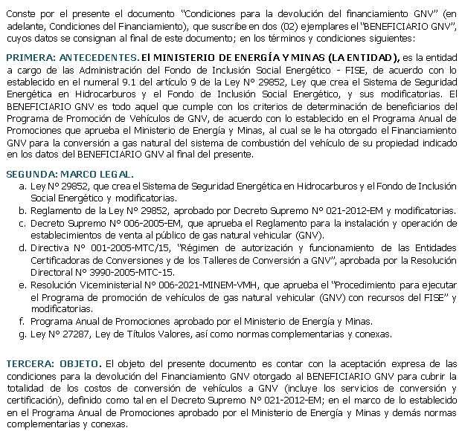

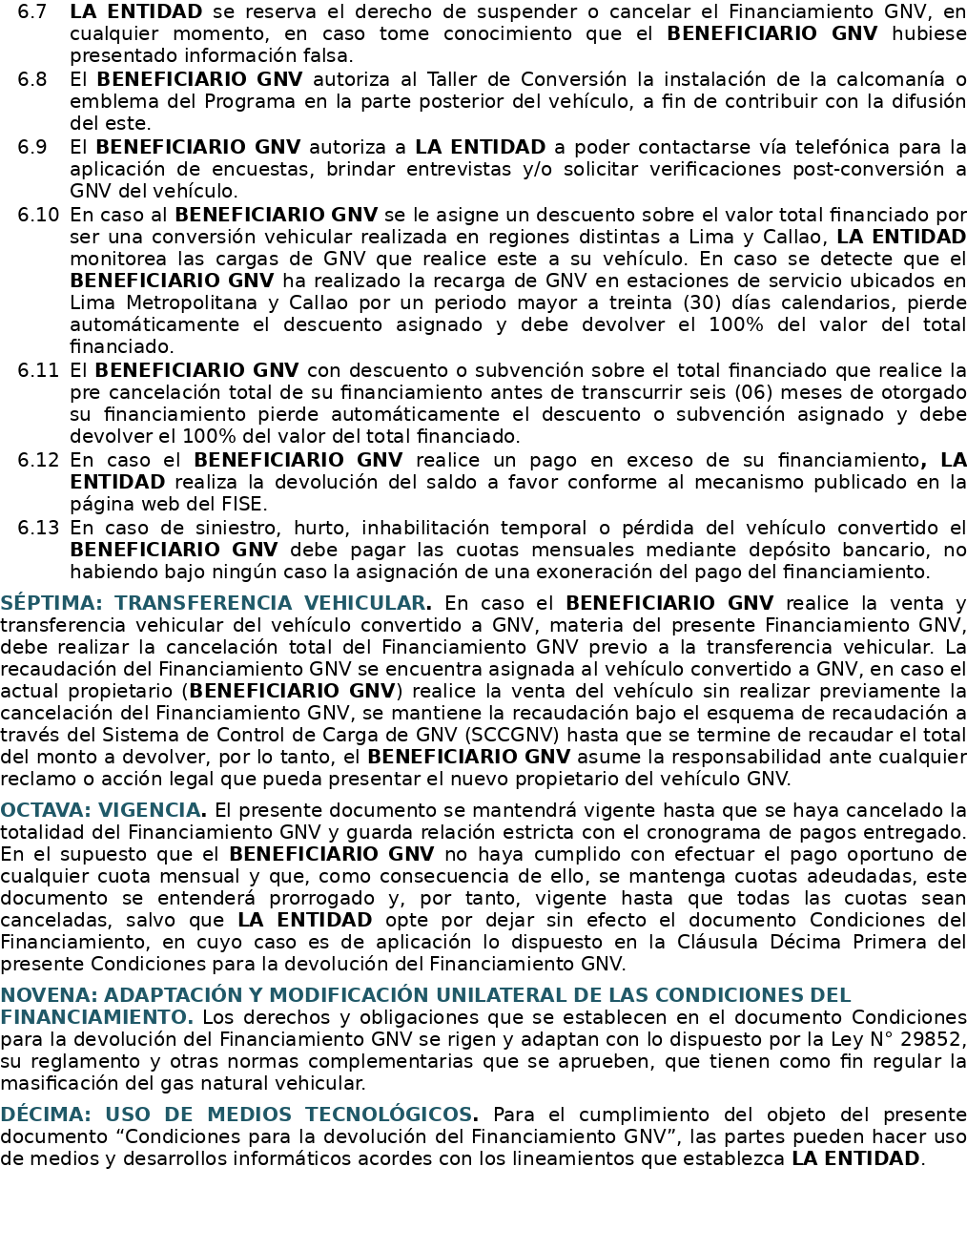

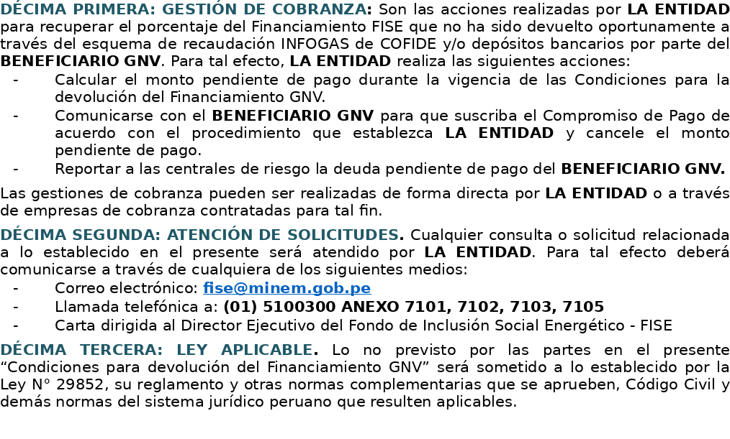
FINANCIAMIENTO GNV |  | MONTO
Costo del servicio de conversión a GNV (incluye IGV) |  | S/5,300.00
Costo de certificación (Incluye IGV) |  | Subsidiado
Total Financiado |  | S/5,300.00

DEVOLUCIÓN | Descuento o subvención sobre el total financiado | Monto total a devolver
 | 0 | S/5,300.00
 | Factor de recaudación | Número de cuotas mensuales
 | Según consumo (Valor mínimo =50%) | 36
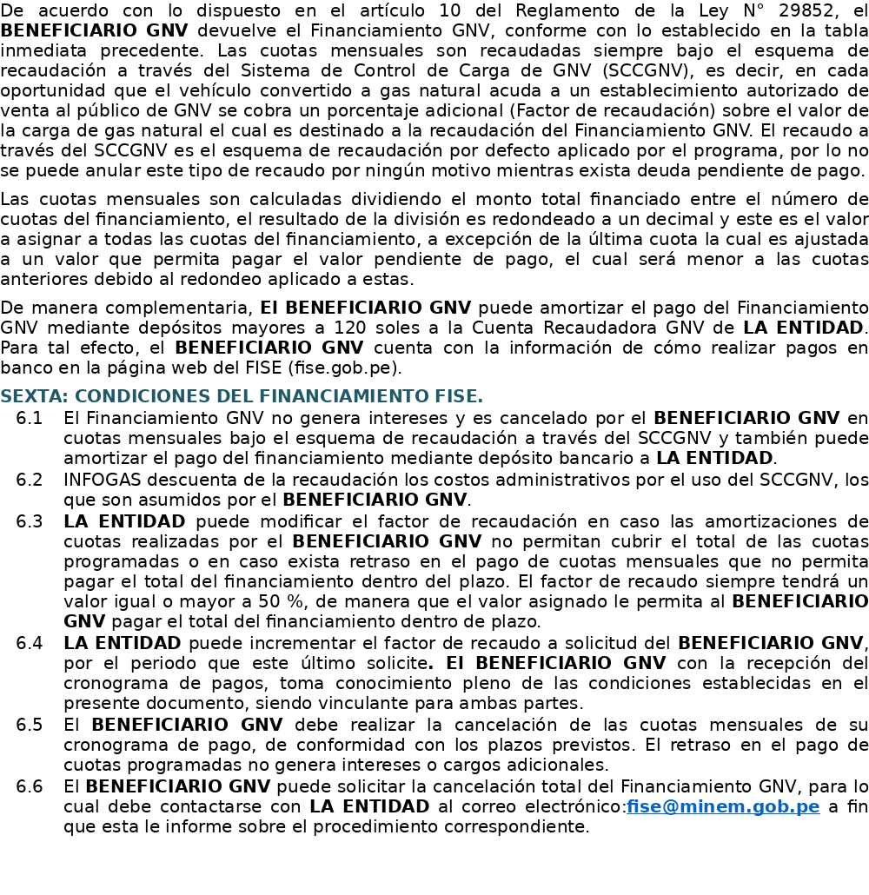
 |  |  | DATOS DEL BENEFICIARIO GNV:
 |  |  | NOMBRES Y APELLIDOS | VASQUEZ VILLARREAL ALEX ANTONIO
 |  |  | DNI | 73514426
 |  |  | DIRECCIÓN | JR QUILCA 571 TDA 108
 |  |  | DISTRITO/PROVINCIA/ DEPARTAMENTO | LIMA / LIMA / LIMA
 |  |  | TELÉFONO/ CELULAR | 931580291
 |  |  | CORREO ELECTRÓNICO | alexvasquez112001@gmail.com
 |  |  | PLACA DEL VEHÍCULO | CYB612
 |  |  | FECHA DE FIRMA

 |  |  |  | BENEFICIARIO GNV

COND. DE DEVOLUCION PJ
CONDICIONES PARA LA DEVOLUCIÓN DEL FINANCIAMIENTO GNV |  |  |  |  | N° 2284- |  | 0034
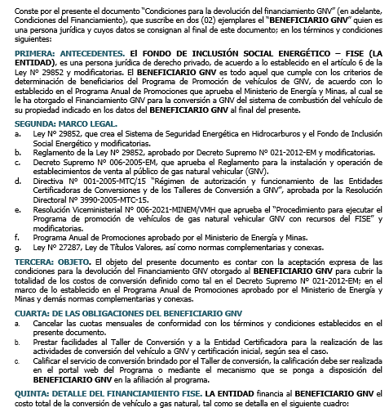
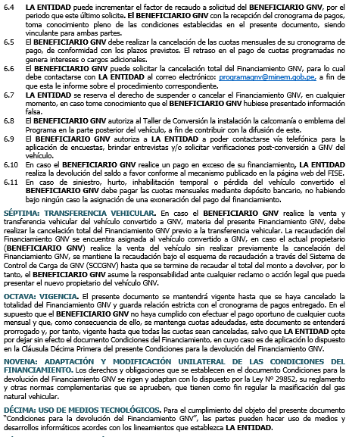

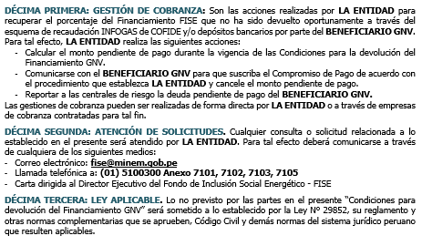
FINANCIAMIENTO GNV |  | MONTO
Costo del servicio de conversión a GNV (incluye IGV) |  | S/5,300.00
Costo del servicio de certificación (Incluye IGV) |  | Subsidiado
Total Financiado |  | S/5,300.00

DEVOLUCIÓN | Descuento o subvención sobre el total financiado | Monto total a devolver
 | No asignado a personas jurídicas
 | Factor de recaudación | Número de cuotas mensuales
 | Según consumo (Valor mínimo =50%) | 36
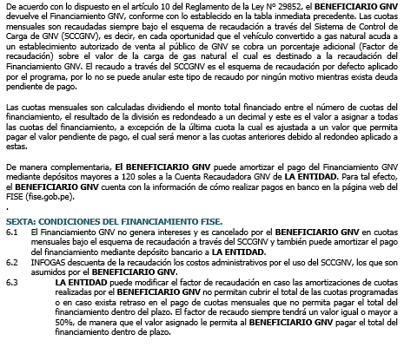
 |  |  | DATOS DEL BENEFICIARIO GNV:
 |  |  | RAZÓN SOCIAL | VASQUEZ VILLARREAL ALEX ANTONIO |  | R.U.C. | 0
 |  |  | REPRESENTANTE LEGAL (NOMBRES Y APELLIDOS) | 0 |  | D.N.I. | 0
 |  |  | DIRECCIÓN FISCAL | JR QUILCA 571 TDA 108
 |  |  | DISTRITO/PROVINCIA/ DEPARTAMENTO | LIMA / LIMA / LIMA
 |  |  | TELÉFONO/ CELULAR | 931580291
 |  |  | CORREO ELECTRÓNICO | alexvasquez112001@gmail.com
 |  |  | PLACA | CYB612
 |  |  | FECHA DE FIRMA | 0

 |  |  |  | BENEFICIARIO GNV

CHECK
 |  |  | 

TALLER DE CONVERSION
Nombre: | CARRIGAS PERU E.I.R.L. |  |  |  |  |  |  | GLP
Dirección: | AV. HUANCARAY MZA. I LOTE. 15 URB. SANTA CRUZ - SANTA ANITA |  |  |  |  |  |  | GNV | X
Teléfono: | 971065262
PROPIETARIO |  |  |  | VEHICULO
Nombre: | VASQUEZ VILLARREAL ALEX ANTONIO |  |  | Marca y Año: |  | JETOUR X50
Identificación (DNI Y/O RUC): |  | 73514426 |  | Placa: |  | CYB612
Dirección: | JR QUILCA 571 TDA 108 |  |  | Kilometraje: |  | 1432
Teléfono: | 931580291 |  |  | Cilindrada: |  | 1.499
REVISIONES
1. BATERIA DE ARRANQUE |  |  |  | 2.DISTRIBUIDOR
Voltaje batería(v) |  |  |  | Condición del rotor
Voltaje de arranque(v) |  |  |  | Condición de la tapa
Prueba de arranque(caída de voltaje(v)) |  |  |  | Operación avance por vacío
Estado de bornes |  |  |  | Operación avance centrifugo
3. BOBINA/ CABLEADO /BUJIAS |  |  |  | 4. SISTEMA DE CARBURACION-INYECCION
Entrada a la bobina de arranque |  |  |  | Verificación filtro de aire
Entrada a la bobina de funcionamiento |  |  |  | Verificación filtro de combustible
Salida de la bobina y polaridad de la bobina |  |  |  | Operación del carburador
Condición de cables y bujías |  |  |  | Operación del sistema de inyección
5. SISTEMA DE ADMISION |  |  |  | 6. SISTEMA DE ESCAPE
En mínimo a............rpm ..........pulgadas de Hg |  |  |  | Verificación general estado y funcionamiento
Verificación entrada de aire |  |  |  | Otros
7. SISTEMA DE ENFRIAMIENTO |  |  |  | 8. CARROCERIA Y CHASIS
Verificación general estado y funcionamiento |  |  |  | Verificación del estado general
Otros |  |  |  | Otros
9. VERIFICACION DEL BALANCE Y COMPRESION DE CILINDROS
NUMEROS DE CILINDROS |  | 1 | 2 | 3 | 4 | 5 | 6 | 7 | 8
COMPRESION OBTENIDA (PSI)*
PRUEBA DE ESTANQUEIDAD (%)
*Para la prueba de compresión la diferencia máxima respecto a las especificaciones del fabricante debe ser 20% y entre cilindros del 10%.
RESULTADO DE LAS REVISIONES
OBSERVACIONES (reparaciones o refuerzos):

HENRY ALBERTO CHAVEZ MEDINA
RESPONSABLE DE LA REVISION

FECHA: | 2026-02-07 |  |  | V° B° |  |  | CLIENTE
 |  |  |  |  |  |  | N° DNI: | 73514426

NOTA: EFECTUADA LA REVISION QUEDA A CRITERIO DEL INSTALADOR Y EL USUARIO LA INSTALACION DEL EQUIPO DE CONVERSION.

CARTILLA GNV
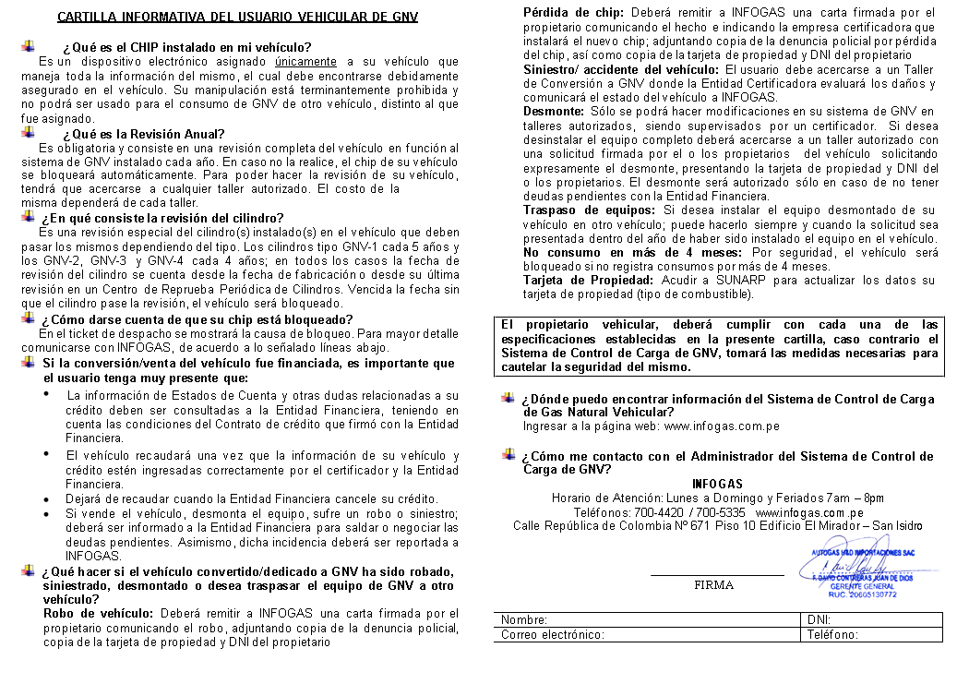

 | FIRMA
Nombre: | VASQUEZ VILLARREAL ALEX ANTONIO | DNI/CE: | 73514426
Correo electrónico: | alexvasquez112001@gmail.com | Teléfono: | 931580291

GARANTIA

 |  |  |  |  |  | GARANTIA - GNV

 |  |  |  |  |  | - TALLER CARRIGAS PERU E.I.R.L. le brinda un año de garantía para cualquier parte o repuesto que sea necesario en el EQUIPO INSTALADO, esto para el buen funcionamiento de su vehículo. - TALLER CARRIGAS PERU E.I.R.L. les otorga un mantenimiento preventivo a los 1500 kilómetros. - Está prohibida la manipulación del equipo GNV por personas no autorizadas y/o eventualidades que afecten al mismo, esto motivara la anulación automática de esta garantía. NOTA: Pasado el kilometraje dentro de la garantía no se harán revisiones adicionales, por lo tanto, el taller no asume ninguna responsabilidad.

CERTIFICADO DE GARANTIA
TALLER CARRIGAS EIRL
DATOS DEL VEHICULO
PLACA: | CYB612 | MARCA: | JETOUR X50 |  | KILOMETRAJE:
AÑO: | 2027 | MODELO: |  |  | 1,432
CILINDRADA: | 1.5 | SERIE/VIN: | LVTDB11BXVDC01245
COMBUSTIBLE: | GASOLINA | NR. REGISTRAL: | 55639535
DATOS DEL USUARIO |  |  |  |  |  | FICHA DE MANTENIMIENTO
 |  |  |  |  |  | USUARIO: |  | VASQUEZ VILLARREAL ALEX ANTONIO
NOMBRE: | VASQUEZ VILLARREAL ALEX ANTONIO |  |  |  |  | EQUIPO: |  | TOMASETTO ACHILLE
DNI/CE: | 73514426 | TELEFONO: | 931580291 |  |  | MANTENIMIENTO PREVENTIVO GRATUITO |  |  | FECHA | OBSERVACIONES
DIRECCION: | JR QUILCA 571 TDA 108
FECHA DE INSTALACION: |  | 2026-04-22 |  |  |  | 1500 KM
 |  |  |  |  |  | MANTENIMIENTO PREVENTIVO |  |  | FECHA | OBSERVACIONES
GARANTIA DEL TALLER |  |  |  |  |  | 20 000 KM

Por el presente documento garantizamos la buena calidad y funcionamiento de los equipos instalados en el vehículo por el periodo de 1 año. Cabe recalcar que la manipulación del equipo por alguna persona ajena al equipo de especialistas de nuestro taller durante este periodo, con llevara automáticamente a la anulación de la garantía. |  |  |  |  |  | 50 000 KM

 |  |  |  |  |  | 80 000 KM
FECHA DE VENCIMIENTO DE LA GARANTIA: |  |  | 2027-04-22
EL EQUIPO INSTALADO CONSTA DE LOS SIGUIENTES ELEMENTOS |  |  |  |  |  | ¡HAZ EL MANTENIMIENTO DEL SISTEMA DE GAS AL MENOS 1 VEZ AL AÑO!
DESCRIPCION | MARCA | MODELO | CAPSD | AÑO | SERIE
REDUCTOR | TOMASETTO ACHILLE |  |  |  |  |  | TELEFONOS: 971 065 262
CILINDRO 1 | YA | CILINDRICO | 28+28 |  |  |  | CORREO: soportecarrigas@gmail.com
CILINDRO 2 |  | CILINDRICO |  |  |  |  | DIRECCION: Av. Huancaray Mz. B1 Lt. 15 – Santa Anita.

